界面&功能
称号系统 |  |  |  |  | 功能规则

 | 功能入口 |  |  |  |  |  | 称号 相关基础规则和清单
 |  |  |  |  |  | 1.设计目的是什么 |  | 5功能点清单
 | 1.在主界面点击【称号】图标可进入 |  |  |  |  | ▶ | 展示所有可获取称号，获取条件 | 模块 | 类型 | 内容 | 优先级
 | 2.图标位于界面右下角展开图标清单中 |  |  |  |  | ▶ | 已获取的称号可以持续消耗材料升星获得属性加成 | 福利系统 | UI和资源 | 称号界面 | 1
 |  |  |  |  |  | 2.基本规则 |  |  | UI和资源 | 各类型称号资源 | 1
 |  |  |  |  |  | ▶ | 称号满足条件自动获得，无需手动激活 |  | UI和资源
 |  |  |  |  |  | ▶ | 已激活称号不会失去 |  | UI和资源
 |  |  |  |  |  | 3.解锁方式 |  |  | UI和资源
 |  |  |  |  |  | ▶ | 默认开启 |  | 功能逻辑 | 称号激活条件 | 1
 |  |  |  |  |  | 4关联功能 |  |  | 功能逻辑 | 称号升星逻辑 | 1
 |  |  |  |  |  | ▶ | 主界面【入口位置】 |  | 功能逻辑 | 称号展示，隐藏逻辑 | 2
 |  |  |  |  |  |  |  |  | 功能逻辑 |  | 3
 |  |  |  |  |  |  |  |  | 功能逻辑 |  | 1
 |  |  |  |  |  |  |  |  | 功能数值 | 称号属性及升星属性 | 3

 | 称号界面

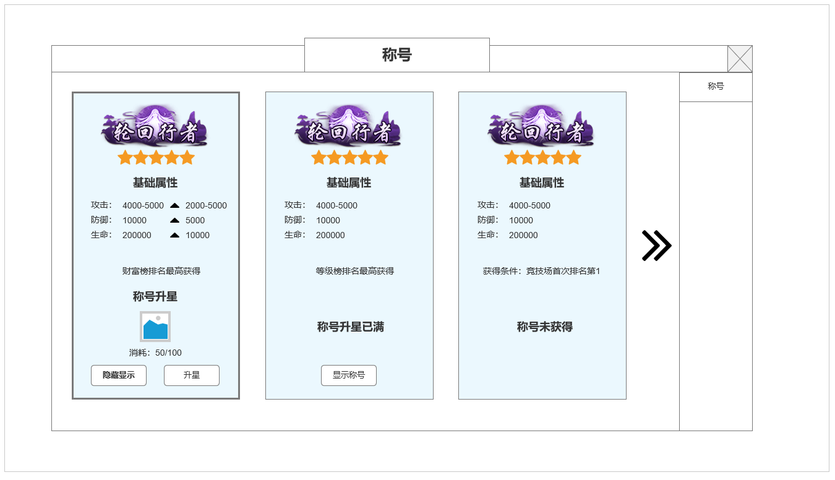

1
2

 |  |  | 1.已激活&未满星称号展示框
 |  |  | ▶ | 展示实际称号资源图
 |  |  | ▶ | 当前为已激活&未满星称号显示页面
 |  |  | ▶ | 显示称号属性及升级下一级增加属性
 |  |  | ▶ | 显示称号获得来由（条件）
 |  |  | ▶ | 显示称号升星所需消耗道具图标，数量
3
 |  |  | ▶ | 隐藏或显示称号按钮
 |  |  | ▶ | 升星按钮，如材料充足，可点击按钮

 |  |  | 2.已获取&已升满星称号信息显示
 |  |  | ▶ | 展示实际称号资源图
 |  |  | ▶ | 当前为已激活&已满星称号显示页面
 |  |  | ▶ | 显示当前称号属性
 |  |  | ▶ | 显示称号获得来由（条件）
 |  |  | ▶ | 显示称号升星已满提示
 |  |  | ▶ | 隐藏或显示称号按钮

 |  |  | 3.未激活称号信息显示
 |  |  | ▶ | 展示实际称号资源图
 |  |  | ▶ | 当前为未激活称号显示页面
 |  |  | ▶ | 显示当前称号属性
 | 未标注界面 |  | ▶ | 显示称号获得来由（条件）
 |  |  | ▶ | 显示称号未获得提示

 |  |  | 4.称号激活，穿戴，隐藏逻辑
 |  |  | ▶ | 称号满足条件即可获得，无需手动激活
 |  |  | ▶ | 新人默认获得称号默认显示
 |  |  | ▶ | 同一时间只能显示单个称号，点击显示该称号时，其他称号自动且切为隐藏
 |  |  | ▶ | 显示称号获得来由（条件）
 |  |  | ▶ | 显示称号未获得提示

 | 参考界面

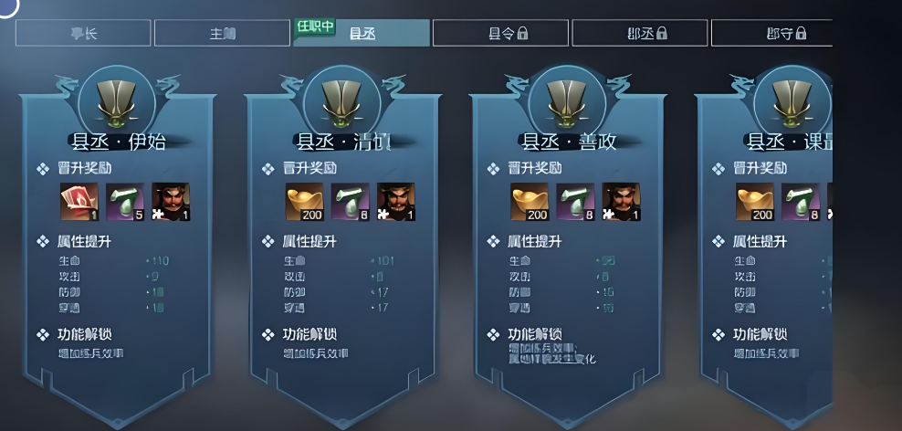

、

 | 称号资源设计

 | 称号名称 | 获取条件
 | 初出茅庐 | 默认获取新人称号
 | 少年英雄 | 等级达到30级
 | 金玉满堂 | 全身镶嵌等级达到X级
 | 巅峰之耀 | 竞技场达到X排名
 | 出神入化 | 套装技能达到X级
 | 天人神境 | 境界等级达到X级
 | 行侠仗义 | 等级达到100级
 | 化龙登峰 | 等级达到200级
 | 天工武库 | 法宝等级达到
 | 万象天引 | 封神法宝达到
 | 无上神兵 | 装备强化达到
 | 化境归真 | 总计挑战X副本X次
 | 摧枯拉朽 | 首领挑战X次
 | 富有四海 | 银两数量超过XX

功能美需
UI需求

 | 序号 | 类型 | 对应界面 | 内容 | 功能需求 | 策划建议 | 参考图
 | 1 | UI
 | 2 | UI
 | 3 | UI
 | 4 | UI
 | 5 | UI
 | 6 | UI
 | 7 | UI
 | 8 | UI
 | 9 | UI
 | 10 | UI
 | 11 | UI
 | 12 | UI
 | 13 | UI
 | 14 | UI
 | 15 | UI
 | 16 | UI
 | 17 | UI
 | 18 | UI
 | 19 | UI

背景图需求

 | 序号 | 类型 | 对应界面 | 内容 | 功能需求 | 策划建议 | 参考图
 | 1 | 2D原画
 | 2 | 2D原画
 | 3 | 2D原画
 | 4 | 2D原画
 | 5 | 2D原画
 | 6 | 2D原画

道具图标需求

动效需求

 | 序号 | 类型 | 内容 | 描述 | 功能需求 | 策划建议 | 参考图

其他 （ICON，模型，表情等）

 | 序号 | 类型 | 对应界面 | 内容 | 功能需求 | 策划建议 | 参考图
 | 1 | ICON | 主界面 | 主界面代表技能功能的入口图标 | 主界面代表技能功能的入口图标 |  | 

参考界面
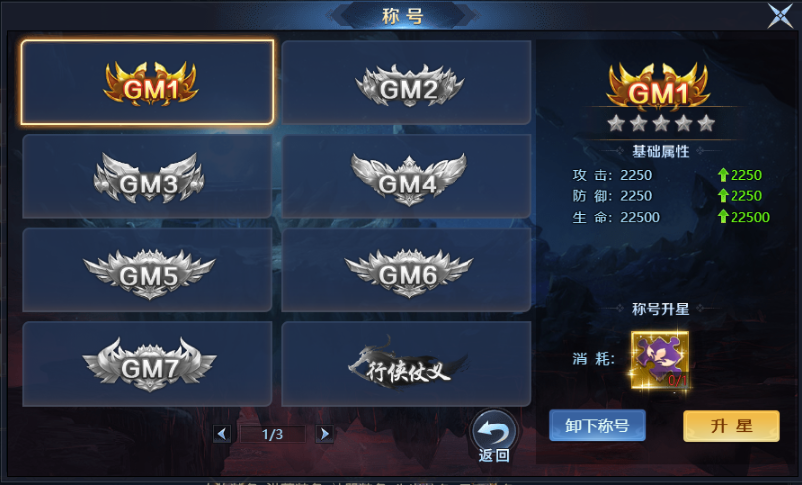
参考图

 | 参考游戏—异兽洪荒

